关系图
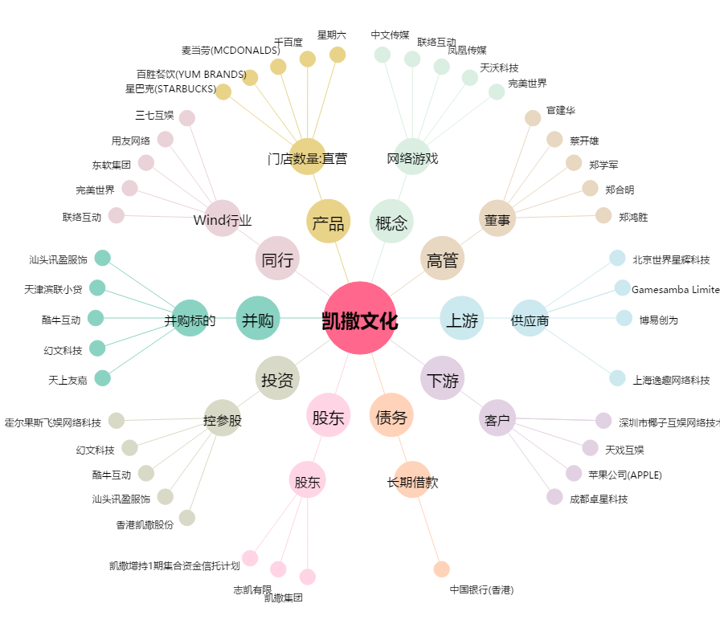
凯撒文化[002425.SZ] - 关系概览图

